상품제안서
투톤 쇼핑카트 캐리어 | 상품코드: S41989

 |  |  |  |  |  |  | 02-713-8555 | www.synergygift.co.kr
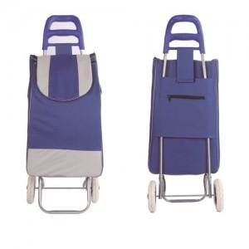 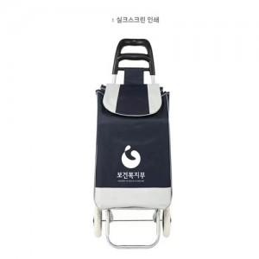 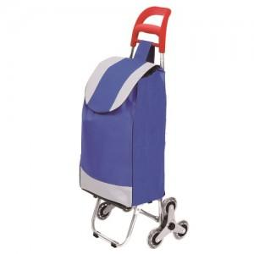

【상세/제작정보】

【인쇄/포장옵션】 | 실크 / 포장불가능

【공급단가】 | 수량 | 100~ | 300~ | 1,000~ | 3,000~ | 5,000~
*VAT별도 | 단가 | 10,660원 | 10,360원 | 9,870원 | 9,360원 | 8,850원

【상품 URL】 | https://www.synergygift.co.kr:443/src/goods_detail.php?gdno=41989

